Data
Bilan CO2 |  | Guide : remplir les cases en jaune et lire le résultat dans l'onglet bilan

Mobilité
TCO2/an | kWh/an | km/an |  |  |  |  | Durée de vie
0 | 0 | 0 |  | 0 | Nombre de vols A/R Internationaux/an en jet privé
0.0 | 0 | 0 |  | 0 | Nombre de vols A/R Internationaux/an en avion de ligne
0 | 0 | 0 |  | 0 | Nombre de vols A/R Nationaux/an en jet privé
0.0 | 0 | 0 |  | 0 | Nombre de vols A/R Nationaux/an en avion de ligne
0 | 0 | 0 | 4.5 | L/100km | Nombre de km/an et consommation moyenne de votre voiture Thermique |  | 7
0.0 | 0 | 0 | 25 | kWh/100km | Nombre de km/an et consommation moyenne de votre SUV électrique |  | 7
0.5 | 6000 | 30000 | 20 | kWh/100km | Nombre de km/an et consommation moyenne de votre voiture électrique |  | 7
0 | 0 | 0 | 6 | kWh/100km | Nombre de km/an et consommation moyenne de votre VI électrique |  | 7
0 | 10 | 5000 | 0.2 | kWh/100km | Nombre de km/an et consommation moyenne de votre VAE |  | 7

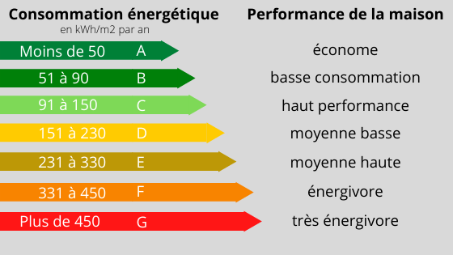
Logement
TCO2/an | kWh/an | Shab [m2] | classe Energétique | Type | kWh/m2/an | kgCO2/kWh
0.336 | 11200 | 160 | B | PAC | 70 | 0.03

Alimentation
TCO2/an | kWh/an | % repas avec viande rouge | % repas avec viande blanche | % repas végétarien
2 |  | 0.5 | 0.2 | 0.3 | % repas viande rouge, % repas viande blanche, % repas végétarien

Consommation
1 | 50 | Catégorie de revenus (1%, 9%, 40%, 50%) | 1.0 | Effort de déconsommation

Services publics - Forfait 2TCO2/an (The Shift Project)
2

